备用
全 国 电 脑 回 收
 |  |  |  |  |  |  |  |  |  |  |  |  | 使用说明
二手电脑在线连麦评估-回收-升级置换 |  |  | 2026-03-28 10:46:51 |  | 单价 | 数量 | 利润 | 市场价 | 修正 | 时效 | 更新 |  | 如需修改表格样式【审阅，取消保护工作表，默认密码123】
CPU |  |  | 1 |  |  |  |  |  |  |  |  |  | 修改完毕，开启保护工作表，勾选“编辑对象”输入123保护起来即可
主板 |  |  | 1 |  |  |  |  |  |  |  |  |  | 也可以不设密码，但一定要开启保护工作表，否则公式容易被破坏，无法使用
内存 |  |  | 1 |  |  |  |  |  |  |  |  |  | 市场价=闲鱼价
硬盘1 |  |  | 1 |  |  |  |  |  |  |  |  |  | 修正=市场价不准的时候临时修正
硬盘2 |  |  | 1 |  |  |  |  |  |  |  |  |  | CPU默认散片定价、显卡默认国行裸卡定价
显卡 |  |  | 1 |  |  |  |  |  |  |  |  |  | 风扇、外设 公用1个类目，可查鼠标、也可查风扇、音响，数据不断更新中
机箱 |  |  | 1 |  |  |  |  |  |  |  |  |  | 时效：暂未启用，未来将针对产品特性设置数据更新时效，如超过时效的
电源 |  |  | 1 |  |  |  |  |  |  |  |  |  | 贵重产品，建议现查下价格，避免损失
散热 |  |  | 1 |  |  |  |  |  |  |  |  |  | PS：所有价格仅供参考，如有异常价格，可通知客服修正
显示器 |  |  | 1 |  |  |  |  |  |  |  |  |  | 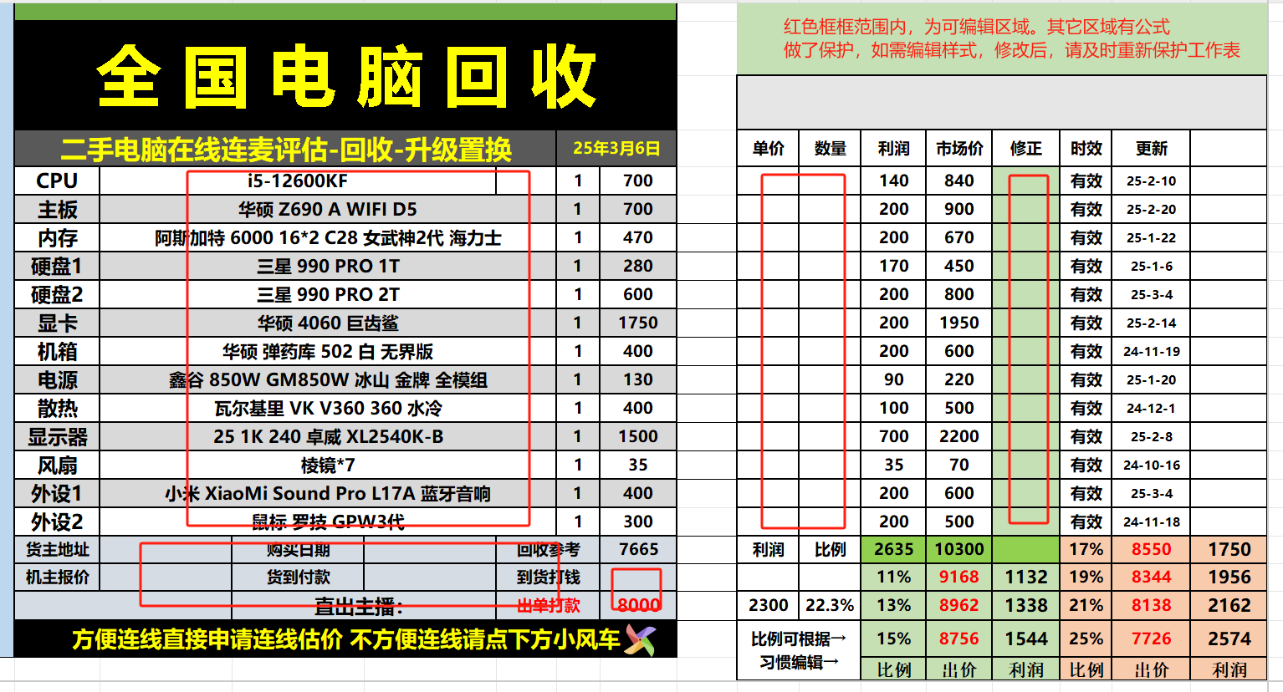
风扇 |  |  | 1
外设1 |  |  | 1
外设2 |  |  | 1
货主地址 | 购买日期 | 回收参考 |  | 0 | 利润 | 比例 |  |  |  | 17%
机主报价 | 货到付款 | 到货打钱 |  |  |  |  | 11% |  |  | 19%
 | 直出主播： | 出单打款 |  |  |  |  | 13% |  |  | 21%
方便连线直接申请连线估价 不方便连线请点下方小风车 |  |  |  |  | 比例可根据→ 习惯编辑→ |  | 15% |  |  | 25% |  |  | 注意：此数据库仅限加盟商自己使用。不要非法复制、传播、获利。
 |  |  |  |  |  |  | 比例 | 出价 | 利润 | 比例 | 出价 | 利润 | 一经发现，将取消加盟资格，本司也将保留追责的权利

